㈱クマモト ちいかわ在庫 20231213
 |  |  |  |  |  |  |  |  |  | 2023-12-13
ちいかわトイリスト231213
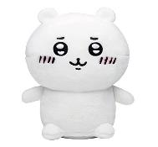
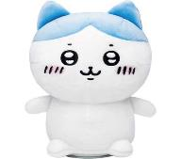
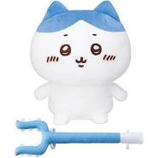

ジョイパレット |  |  |  | ジョイパレット |  |  |  | バンダイ
ぴょこっとするやつ ちいかわ |  |  |  | ぴょこっとするやつ ハチワレ |  |  |  | おしゃべりハチワレ
価格（税抜） | 4800 | 入り数 | 6 | 価格（税抜） | 4800 | 入り数 | 6 | 価格（税抜） | 6500 | 入り数 | 12
JAN | 4975201331719 |  |  | JAN | 4975201331726 |  |  | JAN | 4549660982364
ご発注（ ） |  |  |  | ご発注（ ） |  |  |  | ご発注（ ）
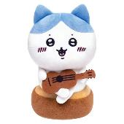
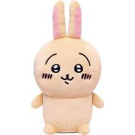
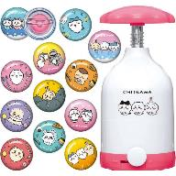

ジョイパレット |  |  |  | ジョイパレット |  |  |  | バンダイ
弾き語りハチワレ |  |  |  | ぶるぶるまわるやつ うさぎ |  |  |  | Canバッチちいかわセット
価格（税抜） | 4980 | 入り数 | 6 | 価格（税抜） | 4980 | 入り数 | 6 | 価格（税抜） | 5980 | 入り数 | 6
JAN | 4975201331795 |  |  | JAN | 4975201331788 |  |  | JAN | 4549660965084
ご発注（ ） |  |  |  | ご発注（ ） |  |  |  | ご発注（ ）
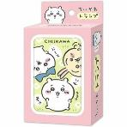
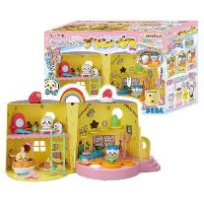
 |  |  |  |  |  |  |  | 貴店名

 |  |  |  |  |  |  |  | 貴店番号

エンスカイ |  |  |  | セガトイズ |  | 掛率７０％
ちいかわ トランプ |  |  |  | おしゃべりプリンハウス
価格（税抜） | 1000 | 入り数 | 24 | 価格（税抜） | 7000 | 入り数 | 6
JAN | 4970381497910 |  |  | JAN | 4979750814921 |  |  |  | ㈱クマモト
ご発注（ ） |  |  |  | ご発注（ ）

